大会案内
各 位
 |  |  |  |  |  |  |  |  |  |  | 2021年8月吉日
 |  |  |  |  |  |  |  |  |  | 亀岡市卓球協会 会長 山岡 良右
 |  |  | 第21回 会長杯卓球大会のご案内

第21回 会長杯卓球大会を、下記の要領で開催致します。
なお、新型コロナウイルス感染症の拡大で、大会開催を中止する場合がありますのでご了承ください。その際は協会ホームページに掲示します。(ホームページは「亀岡市卓球協会」←検索) なお、本大会も無観客とし入場は選手、運営スタッフのみとします。

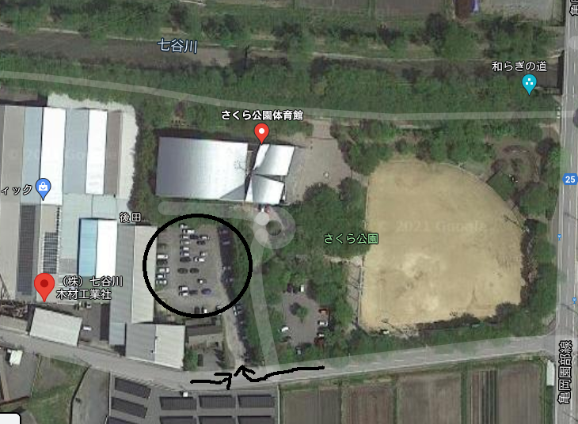
体育館
(株)七谷川木材工業駐車場➡
 |  |  |  |  |  |  | 記
1. | 大会名称 |  |  | 第21回 会長杯卓球大会
2. | 参加資格 |  |  | 亀岡市卓球協会員及び亀岡市/南丹市/京丹波町に在住･在勤･在学者(高校生以上)

3. | 日 時 |  |  | 2021-09-19 |  | (日) | 午前9:30 | 開会式
4. | 会 場 |  |  | さくら公園体育館
 |  |  |  | 亀岡市千歳町国分後田１
 |  |  |  | (TEL 0771-25-0786）
 |  | ＊車は、さくら公園体育館横の （株）七谷川木材工業駐車場に入れてください。

 |  | ＊自転車はさくら体育館駐車場においてください。

5. | 種 目 |  |  | 男・女別1チーム３～4人の３ダブルス団体戦

6. | 試合形式 |  |  | １グループ３～４チームで５ゲームマッチの予選リーグ戦を行い、2戦先取で勝敗を決定。
 |  |  |  | リーグ戦1,2位チームは決勝トーナメントに、3,4位は3,4位トーナメントに進めます。
 |  |  |  |  | 順位トーナメントも2戦先取で勝敗を決定します。
7. | 参加費 |  |  | 1チーム協会員2,700円、一般社会人･大学生3,000円、高校生2,400円
 |  |  |  |  | チームの参加費は、チーム内の一番高い人の参加費区分になります。
 |  |  |  | ※今年度は当日受付払いとします。なお、組み合わせ確定(9月12日)以降の棄権・キャンセルは参加費を請求します。

8. | 表 彰 |  |  | ①決勝トーナメント１～３位まで賞品を授与します。
 |  |  |  | ②3,4位トーナメント1位には賞品があります。
9. | 申込方法 |  |  | ①亀岡市卓球協会ホームページからの申込み
 |  |  |  |  | https://kametaku.work / または 「亀岡市卓球協会」←検索
 |  |  |  |  | 申込書Excelファイルをダウンロードすることもできます。
 |  |  |  | ②西台卓球場へ申込書を持参(月曜日は休み)またはファックス、もしくはメール
 |  |  |  |  | 〒621-0013 亀岡市大井町並河2-24-3 西台卓球場
 |  |  |  |  | TEL 0771-22-9050 FAX 0771-22-9077 メール nishidaihall@ma.e-broad.ne.jp
10. | 問合せ先 |  |  | 関口理事長 TEL 090-3618-9877 又は 段本事務局長 TEL 090-2283-4493 まで
11. | 締切り日 |  |  | 2021-09-01 |  | (水) | 厳守です。 |  | 締め切り後の申し込みは受け付けません。
12. | その他 |  |  | ①試合球はニッタク製40mmプラスチック球を使用します。
 |  |  |  | ②出場者はゼッケンを着用のこと。
 |  |  |  | ③昼食(650円)ご希望の方は、数量をまとめて申し込んで下さい。（当日受付不可） |  |  |  |  |  |  |  | 以上

申込書
良ければ携帯
 |  |  | 第21回 会長杯卓球大会参加申込書
 |  |  |  |  |  |  |  |  |  |  |  |  | 2021-09-19 | (日) | 開催 |  | 2021-09-01 |  | (水) | 〆切
クラブ名 |  |  |  |  |  |  |  |  |  |  | 代表者名 |  |  |  |  | 電話

住所 |  | 〒

 |  |  |  |  |  |  |  |  |  |  | 大会当日連絡可能な方の名前 |  |  |  |  | 電話

 |  | ランクの強い順に記入して下さい。用紙が不足する場合は、コピーして使ってください。
 | チーム名 |  |  |  | 男女 | 氏 名 |  |  | 氏 名 |  |  |  | 氏 名 |  |  | 氏 名 |  |  |  | 参加費 (円)
1
2
3
4
5
6
7
8
9
10

◆参加費 |  |  |  |  |  |  |  |  |  |  |  | ◆参加人数 |  |  |  |  |  | 中学生以下
 | 区分 |  |  | チーム数 |  |  | 費用 | 小計 |  |  |  |  | 居住地 |  | 大人人数 |  |  | 子供人数
 | 協会員 |  |  |  |  | チーム | 2,700円 | 0 |  | 円 |  |  | 亀岡 |  |  |  | 人
 | 一般･大学生 |  |  |  |  | チーム | 3,000円 | 0 |  | 円 |  |  | 市内
 | 高校生 |  |  |  |  | チーム | 2,400円 | 0 |  | 円 |  |  | 亀岡 |  |  |  | 人
 | 昼食弁当 |  |  |  |  | 個 | 650円 | 0 |  | 円 |  |  | 市外
 | 合計 |  |  |  |  |  |  | 0 |  | 円 |  |  |  |  | ↑
 | チームの参加費は、チーム内の一番高い人の参加費区分になります。 |  |  |  |  |  |  |  |  |  |  |  |  |  | (体育館から報告要請あり)

 |  | ※今年度は当日受付払いとします。なお、組み合わせ確定(9月12日)以降の棄権・キャンセルは参加費を請求します。

